决策树组合策略挖掘
组合策略 | 命中数 | 命中率 | 好样本数 | 好样本占比 | 坏样本数 | 坏样本占比 | 坏率 | 样本整体坏率 | LIFT值
D > 0.999 & A <= 6.5 | 7 | 0.10% | 7 | 0.19% | 0 | 0.00% | 0.00% | 48.63% | 0.00%
D <= 0.999 & D <= 0.999 | 6986 | 99.80% | 3589 | 99.81% | 3397 | 99.79% | 48.63% | 48.63% | 99.99%
D <= 0.999 & D > 0.999 | 6 | 0.09% | 0 | 0.00% | 6 | 0.18% | 100.00% | 48.63% | 205.64%
D > 0.999 & A > 6.5 | 1 | 0.01% | 0 | 0.00% | 1 | 0.03% | 100.00% | 48.63% | 205.64%

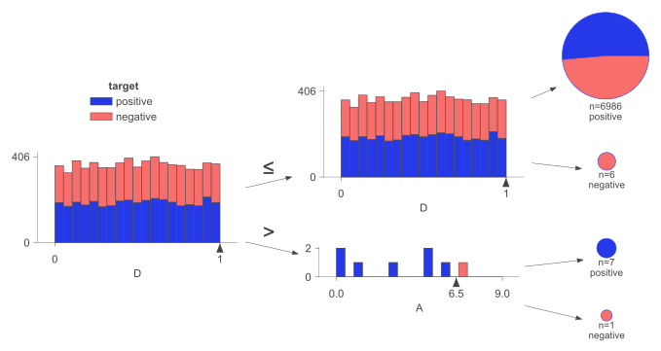

组合策略 | 命中数 | 命中率 | 好样本数 | 好样本占比 | 坏样本数 | 坏样本占比 | 坏率 | 样本整体坏率 | LIFT值
C <= 0.486 & B <= 0.483 | 1552 | 22.17% | 832 | 23.14% | 720 | 21.15% | 46.39% | 48.63% | 95.40%
C > 0.486 & B <= 0.499 | 3026 | 43.23% | 1543 | 42.91% | 1483 | 43.57% | 49.01% | 48.63% | 100.78%
C <= 0.486 & B > 0.483 | 1967 | 28.10% | 1002 | 27.86% | 965 | 28.35% | 49.06% | 48.63% | 100.89%
C > 0.486 & B > 0.499 | 455 | 6.50% | 219 | 6.09% | 236 | 6.93% | 51.87% | 48.63% | 106.66%

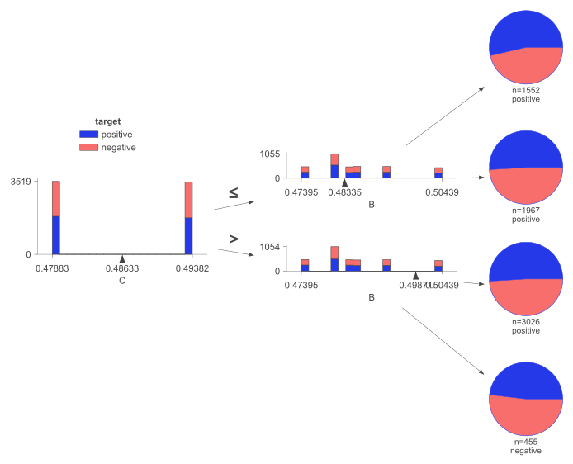

组合策略 | 命中数 | 命中率 | 好样本数 | 好样本占比 | 坏样本数 | 坏样本占比 | 坏率 | 样本整体坏率 | LIFT值
A <= 5.5 & A > 3.5 | 1451 | 20.73% | 769 | 21.38% | 682 | 20.04% | 47.00% | 48.63% | 96.66%
A <= 5.5 & A <= 3.5 | 2770 | 39.57% | 1431 | 39.79% | 1339 | 39.34% | 48.34% | 48.63% | 99.41%
A > 5.5 & C <= 0.486 | 1404 | 20.06% | 718 | 19.97% | 686 | 20.15% | 48.86% | 48.63% | 100.48%
A > 5.5 & C > 0.486 | 1375 | 19.64% | 678 | 18.85% | 697 | 20.48% | 50.69% | 48.63% | 104.24%

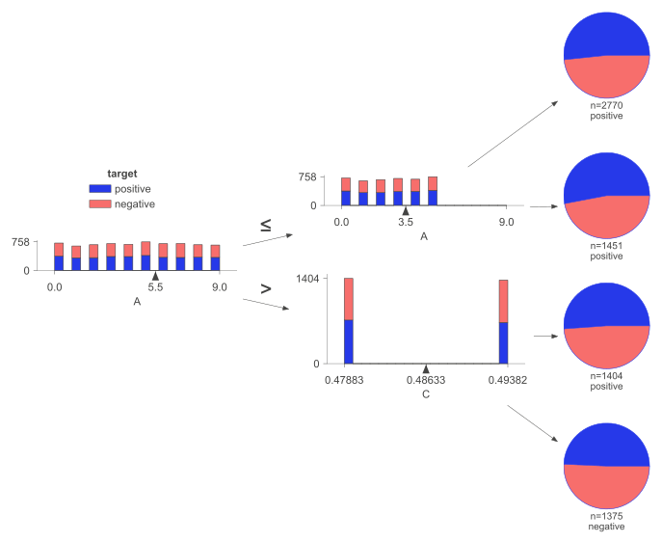

训练集决策树组合策略

组合策略 | 命中数 | 命中率 | 好样本数 | 好样本占比 | 坏样本数 | 坏样本占比 | 坏率 | 样本整体坏率 | LIFT值
D > 0.999 & A <= 6.5 | 7 | 0.10% | 7 | 0.19% | 0 | 0.00% | 0.00% | 48.63% | 0.00%
D <= 0.999 & D <= 0.999 | 6986 | 99.80% | 3589 | 99.81% | 3397 | 99.79% | 48.63% | 48.63% | 99.99%
D <= 0.999 & D > 0.999 | 6 | 0.09% | 0 | 0.00% | 6 | 0.18% | 100.00% | 48.63% | 205.64%
D > 0.999 & A > 6.5 | 1 | 0.01% | 0 | 0.00% | 1 | 0.03% | 100.00% | 48.63% | 205.64%
C <= 0.486 & B <= 0.483 | 1552 | 22.17% | 832 | 23.14% | 720 | 21.15% | 46.39% | 48.63% | 95.40%
C > 0.486 & B <= 0.499 | 3026 | 43.23% | 1543 | 42.91% | 1483 | 43.57% | 49.01% | 48.63% | 100.78%
C <= 0.486 & B > 0.483 | 1967 | 28.10% | 1002 | 27.86% | 965 | 28.35% | 49.06% | 48.63% | 100.89%
C > 0.486 & B > 0.499 | 455 | 6.50% | 219 | 6.09% | 236 | 6.93% | 51.87% | 48.63% | 106.66%
A <= 5.5 & A > 3.5 | 1451 | 20.73% | 769 | 21.38% | 682 | 20.04% | 47.00% | 48.63% | 96.66%
A <= 5.5 & A <= 3.5 | 2770 | 39.57% | 1431 | 39.79% | 1339 | 39.34% | 48.34% | 48.63% | 99.41%
A > 5.5 & C <= 0.486 | 1404 | 20.06% | 718 | 19.97% | 686 | 20.15% | 48.86% | 48.63% | 100.48%
A > 5.5 & C > 0.486 | 1375 | 19.64% | 678 | 18.85% | 697 | 20.48% | 50.69% | 48.63% | 104.24%

测试集决策树组合策略

组合策略 | 命中数 | 命中率 | 好样本数 | 好样本占比 | 坏样本数 | 坏样本占比 | 坏率 | 样本整体坏率 | LIFT值
D > 0.999 & A <= 6.5 | 1 | 0.03% | 0 | 0.00% | 1 | 0.07% | 100.00% | 48.67% | 205.48%
D <= 0.999 & D <= 0.999 | 2999 | 99.97% | 1540 | 100.00% | 1459 | 99.93% | 48.65% | 48.67% | 99.96%
D <= 0.999 & D > 0.999 | 0 | 0.00% | 0 | 0.00% | 0 | 0.00% | 0.00% | 48.67% | 0.00%
D > 0.999 & A > 6.5 | 0 | 0.00% | 0 | 0.00% | 0 | 0.00% | 0.00% | 48.67% | 0.00%
C <= 0.486 & B <= 0.483 | 666 | 22.20% | 328 | 21.30% | 338 | 23.15% | 50.75% | 48.67% | 104.28%
C > 0.486 & B <= 0.499 | 1282 | 42.73% | 667 | 43.31% | 615 | 42.12% | 47.97% | 48.67% | 98.57%
C <= 0.486 & B > 0.483 | 847 | 28.23% | 441 | 28.64% | 406 | 27.81% | 47.93% | 48.67% | 98.49%
C > 0.486 & B > 0.499 | 205 | 6.83% | 104 | 6.75% | 101 | 6.92% | 49.27% | 48.67% | 101.24%
A <= 5.5 & A > 3.5 | 604 | 20.13% | 319 | 20.71% | 285 | 19.52% | 47.19% | 48.67% | 96.96%
A <= 5.5 & A <= 3.5 | 1162 | 38.73% | 591 | 38.38% | 571 | 39.11% | 49.14% | 48.67% | 100.97%
A > 5.5 & C <= 0.486 | 633 | 21.10% | 320 | 20.78% | 313 | 21.44% | 49.45% | 48.67% | 101.60%
A > 5.5 & C > 0.486 | 601 | 20.03% | 310 | 20.13% | 291 | 19.93% | 48.42% | 48.67% | 99.49%

